Sheet1
射撃フェーズの開始演出
 |  |  | ロボ

 |  |  | 終了デモから画面遷移
 |  |  | 射撃フェーズの演出開始

 |  |  | 三人称視点

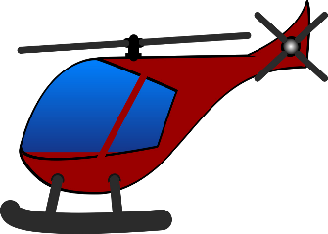

 |  |  | ヘリ
 |  |  | 斜め上くらいからちょっと浮きつつプレイヤーに近寄る感じ

博士の演出
ヘリをよこしたから乗れ的なテキスト
 |  |  | プレイヤー
 |  |  | 防衛ラインに入ったら操作できないようにする

カメラの赤い丸が見てるほう | フェード
プレイヤーの正面から背中に回り込むように
プレイヤーを写す

か
め
ら

 |  |  | ビルの屋上に移動

博士の演出
そこからねらうんじゃーーーー的な

 |  | プレイヤーの正面にカメラを寄せる

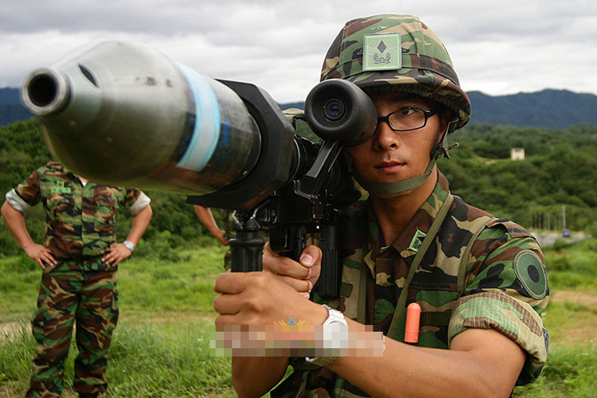

 |  |  | プレイヤーに銃を構えるアニメーションを再生

 |  | カメラをプレイヤー背中のほうへ旋回しつつロボットのほうにカメラを向ける

 |  |  |  | カメラの視点
 |  |  |  |  | カメラの視点

レントゲン

